詳細_支払単価グループ
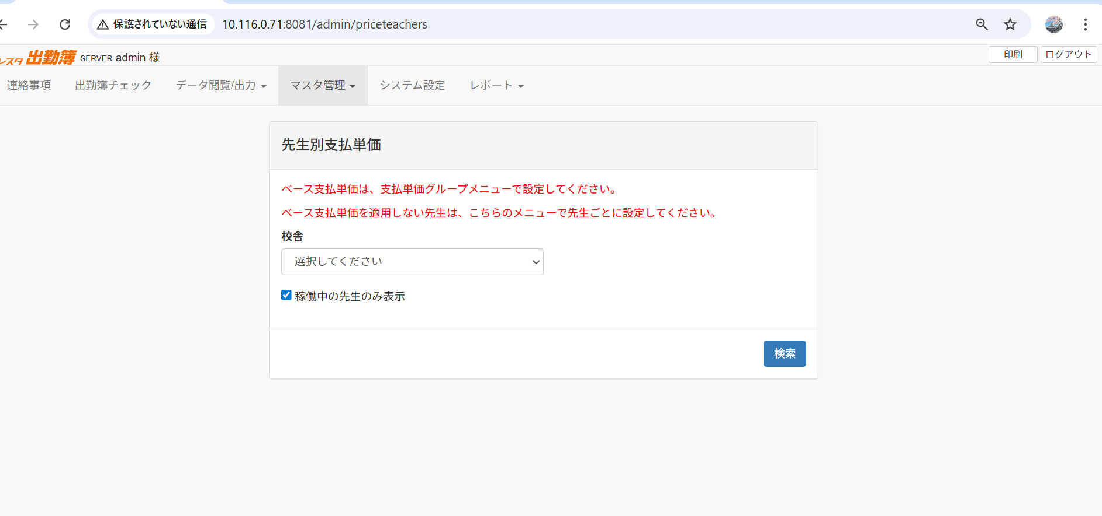
対象の校舎を選択する
重要な注意書き

ベース支払単価は「支払単価グループ」メニューで設定
この画面はベース単価を適用しない先生のための設定

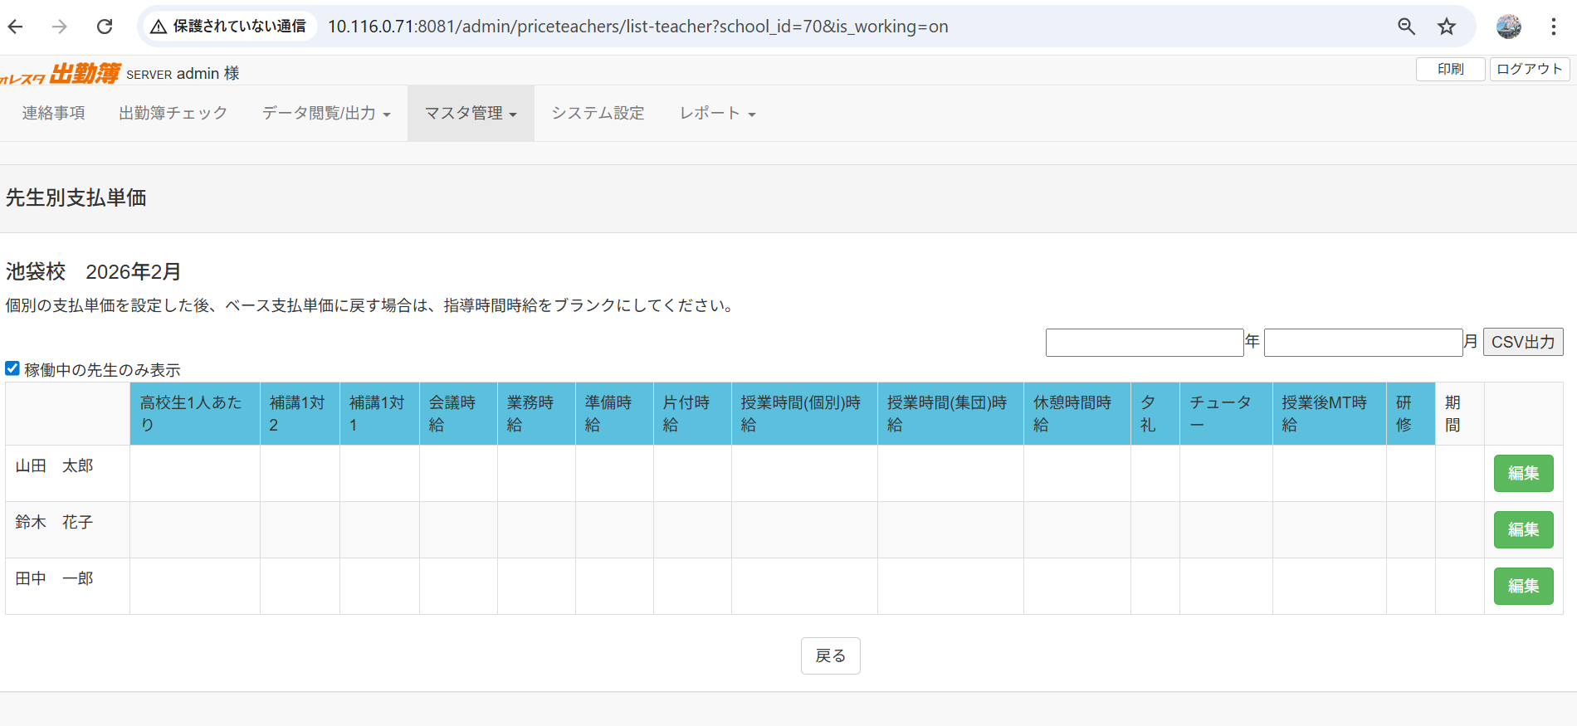

校舎で稼働中の先生のみ表示
編集ボタンで先生別支払単価を設定できる
先生一覧画面

先生別支払単価設定画面
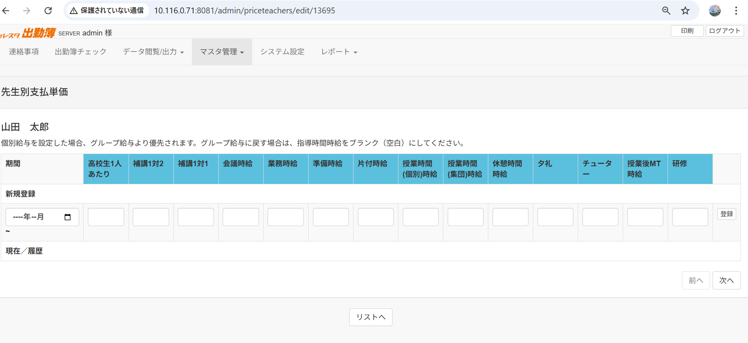

この画面は、個別の先生ごとに支払単価を設定するための管理画面です。
支払単価グループで設定したベース単価とは別に、特定の先生に対して個別の単価を設定できます。
個別設定はグループ設定より優先して適用されます。
- 適用開始月を選択
- 各パターンアイテムの単価を入力
- 「登録」ボタンで新しい期間の単価を設定

新規登録
目的： 新しい期間の単価設定を追加する
期間: この単価設定が適用される開始月を指定します
この月の1日から新しい単価が適用開始 |  |  | Chức năng:
前の期間は自動的に前月末で終了 |  |  | Đơn giá mới được áp dụng từ ngày 1 của tháng này
制限: 最新の登録期間以降のみ選択可能（min="{{$min_date}}"） |  |  | Period trước tự động kết thúc vào cuối tháng trước đó
 |  |  | Giới hạn: Chỉ có thể chọn từ tháng sau period mới nhất

高校生1人あたり (Đơn giá mỗi học sinh trung học phổ thông)
項目タイプ: 数値入力 |  |  | Loại mục: Nhập số
説明: 高校生の生徒1人あたりの指導単価 |  |  | Mô tả: Đơn giá dạy cho mỗi học sinh cấp 3
単位: 円/人 |  |  | Đơn vị: Yên/người
用途: 高校生を指導する際の基本報酬 |  |  | Mục đích: Thù lao cơ bản khi dạy học sinh cấp 3
例: 1,000円/人 → 高校生3人を指導した場合は3,000円 |  |  | Ví dụ: 1.000 yên/người → Dạy 3 học sinh cấp 3 = 3.000 yên

補講1対2 (Dạy bổ sung 1 thầy - 2 học sinh)
項目タイプ: 数値入力 |  |  | Loại mục: Nhập số
説明: 補習授業で講師1人が生徒2人を同時に指導する場合の単価 |  |  | Mô tả: Đơn giá dạy bổ sung với tỷ lệ 1 giáo viên - 2 học sinh
単位: 円/回 または 円/時間 |  |  | Đơn vị: Yên/buổi hoặc Yên/giờ
用途: 小規模グループ指導の報酬 |  |  | Mục đích: Thù lao cho việc dạy nhóm nhỏ
特徴: 1対1より単価は低いが、複数の生徒を同時に教えられる |  |  | Đặc điểm: Đơn giá thấp hơn 1-1 nhưng dạy được nhiều học sinh cùng lúc

補講1対1 (Dạy bổ sung 1 thầy - 1 học sinh)
項目タイプ: 数値入力 |  |  | Loại mục: Nhập số
説明: 補習授業で講師1人が生徒1人を個別指導する場合の単価 |  |  | Mô tả: Đơn giá dạy bổ sung với tỷ lệ 1 giáo viên - 1 học sinh
単位: 円/回 または 円/時間 |  |  | Đơn vị: Yên/buổi hoặc Yên/giờ
用途: 個別指導の報酬 |  |  | Mục đích: Thù lao cho việc dạy kèm riêng
特徴: 最も単価が高い指導形態（集中的な個別対応） |  |  | Đặc điểm: Đơn giá cao nhất (dạy tập trung cho 1 học sinh)

会議時給 (Lương theo giờ họp)
項目タイプ: 数値入力 |  |  | Loại mục: Nhập số
説明: 会議や打ち合わせに参加した時間の時給 |  |  | Mô tả: Lương theo giờ tham gia họp/cuộc họp
単位: 円/時間 |  |  | Đơn vị: Yên/giờ
用途: スタッフミーティング、研修会議などの参加報酬 |  |  | Mục đích: Thù lao khi tham gia họp nhân viên, họp đào tạo
例: 会議時給1,200円 × 2時間の会議 = 2,400円 |  |  | Ví dụ: Lương họp 1.200 yên/giờ × 2 giờ họp = 2.400 yên

業務時給 (Lương theo giờ công việc hành chính)
項目タイプ: 数値入力 |  |  | Loại mục: Nhập số
説明: 事務作業や管理業務を行った時間の時給 |  |  | Mô tả: Lương theo giờ làm công việc văn phòng/quản lý
単位: 円/時間 |  |  | Đơn vị: Yên/giờ
用途: 書類作成、データ入力、生徒管理などの事務作業 |  |  | Mục đích: Làm giấy tờ, nhập dữ liệu, quản lý học sinh
例: 業務時給1,000円 × 3時間の事務作業 = 3,000円 |  |  | Ví dụ: Lương hành chính 1.000 yên/giờ × 3 giờ = 3.000 yên

準備時給 (Lương theo giờ chuẩn bị)
項目タイプ: 数値入力 |  |  | Loại mục: Nhập số
説明: 授業の準備（教材作成、カリキュラム計画など）をした時間の時給 |  |  | Mô tả: Lương theo giờ chuẩn bị bài giảng (làm tài liệu, lập kế hoạch)
単位: 円/時間 |  |  | Đơn vị: Yên/giờ
用途: 授業前の準備作業の報酬 |  |  | Mục đích: Thù lao cho công việc chuẩn bị trước giờ dạy
特徴: 授業時給より低い場合が多い |  |  | Đặc điểm: Thường thấp hơn lương giờ dạy

片付時給 (Lương theo giờ dọn dẹp)
項目タイプ: 数値入力 |  |  | Loại mục: Nhập số
説明: 授業後の片付けや整理整頓をした時間の時給 |  |  | Mô tả: Lương theo giờ dọn dẹp sau giờ học
単位: 円/時間 |  |  | Đơn vị: Yên/giờ
用途: 教室の片付け、教材の整理などの報酬 |  |  | Mục đích: Thù lao cho việc dọn phòng học, sắp xếp tài liệu
特徴: 授業後の後処理作業 |  |  | Đặc điểm: Công việc hậu kỳ sau giờ dạy

授業時間(個別)時給 (Lương theo giờ dạy cá nhân)
項目タイプ: 数値入力 |  |  | Loại mục: Nhập số
説明: 個別指導の授業時間の時給（最も重要な項目） |  |  | Mô tả: Lương theo giờ dạy cá nhân (mục quan trọng nhất)
単位: 円/時間 |  |  | Đơn vị: Yên/giờ
用途: 1対1の個別指導の基本報酬 |  |  | Mục đích: Thù lao cơ bản cho việc dạy kèm 1-1
特徴: |  |  | Đặc điểm:
通常最も高い時給 |  |  | Thường là mức lương cao nhất
グループより個別の方が高単価 |  |  | Dạy cá nhân cao hơn dạy nhóm
例: 2,000円/時間 × 8時間指導 = 16,000円 |  |  | Ví dụ: 2.000 yên/giờ × 8 giờ dạy = 16.000 yên

授業時間(集団)時給 (Lương theo giờ dạy nhóm)
項目タイプ: 数値入力 |  |  | Loại mục: Nhập số
説明: 集団授業（グループクラス）の時給 |  |  | Mô tả: Lương theo giờ dạy lớp nhóm
単位: 円/時間 |  |  | Đơn vị: Yên/giờ
用途: 複数の生徒を同時に指導する授業の報酬 |  |  | Mục đích: Thù lao khi dạy nhiều học sinh cùng lúc
特徴: 個別指導より単価は低いが、一度に多くの生徒を教えられる |  |  | Đặc điểm: Đơn giá thấp hơn dạy cá nhân nhưng dạy được nhiều học sinh

休憩時間時給 (Lương theo giờ nghỉ giải lao)
項目タイプ: 数値入力 |  |  | Loại mục: Nhập số
説明: 休憩時間の時給（ある場合） |  |  | Mô tả: Lương theo giờ nghỉ giải lao (nếu có)
単位: 円/時間 |  |  | Đơn vị: Yên/giờ
用途: 長時間勤務時の休憩時間に対する報酬 |  |  | Mục đích: Thù lao cho thời gian nghỉ khi làm việc kéo dài
特徴: |  |  | Đặc điểm:
通常は低単価または0円 |  |  | Thường là mức thấp hoặc 0 yên
労働法により一定時間以上の勤務には休憩が必要 |  |  | Luật lao động yêu cầu có giờ nghỉ khi làm việc quá số giờ nhất định

夕礼 (Họp chiều) |  |  | Loại mục: Nhập số
項目タイプ: 数値入力 |  |  | Mô tả: Thù lao khi tham gia họp chiều
説明: 夕方の朝礼・終礼に参加した際の報酬 |  |  | Đơn vị: Yên/lần
単位: 円/回 |  |  | Mục đích: Thù lao cho việc tham gia họp giao ban hàng ngày
用途: 日々の申し送りミーティングへの参加報酬 |  |  | Đặc điểm:
特徴: |  |  | Họp ngắn
短時間のミーティング |  |  | Thường trả theo lần (VD: 500 yên/lần)
定額制の場合が多い（例：1回500円）

チューター (Trợ giảng/Hướng dẫn viên)
項目タイプ: 数値入力 |  |  | Loại mục: Nhập số
説明: チューター業務（学習相談、進路指導など）の報酬 |  |  | Mô tả: Thù lao cho công việc trợ giảng (tư vấn học tập, định hướng)
単位: 円/時間 または 円/回 |  |  | Đơn vị: Yên/giờ hoặc Yên/lần
用途: |  |  | Mục đích:
生徒の学習相談 |  |  | Tư vấn học tập cho học sinh
進路アドバイス |  |  | Tư vấn định hướng
メンタリング |  |  | Hướng dẫn
特徴: 授業以外のサポート業務 |  |  | Đặc điểm: Công việc hỗ trợ ngoài giờ dạy

授業後MT時給 (Lương theo giờ họp sau buổi học)
項目タイプ: 数値入力 |  |  | Loại mục: Nhập số
説明: 授業後のミーティング（報告会、反省会など）の時給 |  |  | Mô tả: Lương theo giờ họp sau buổi học
単位: 円/時間 |  |  | Đơn vị: Yên/giờ
用途: |  |  | Mục đích:
授業の振り返り |  |  | Nhìn lại buổi học
生徒の状況共有 |  |  | Chia sẻ tình hình học sinh
指導方針の相談 |  |  | Trao đổi về phương pháp giảng dạy
特徴: 授業改善のための重要な時間 |  |  | Đặc điểm: Thời gian quan trọng để cải thiện chất lượng dạy học

研修 (Đào tạo/Tập huấn)
項目タイプ: 数値入力 |  |  | Loại mục: Nhập số
説明: 研修や勉強会に参加した際の報酬 |  |  | Mô tả: Thù lao khi tham gia đào tạo/tập huấn
単位: 円/時間 または 円/回 |  |  | Đơn vị: Yên/giờ hoặc Yên/lần
用途: |  |  | Mục đích:
新人研修 |  |  | Đào tạo nhân viên mới
スキルアップ研修 |  |  | Đào tạo nâng cao kỹ năng
教育セミナー参加 |  |  | Tham gia hội thảo giáo dục
特徴: |  |  | Đặc điểm:
講師のスキル向上のための時間 |  |  | Thời gian để nâng cao kỹ năng giáo viên
参加が義務付けられる場合もある |  |  | Có thể bắt buộc tham gia

重要なポイント
授業時間が最高単価 - 直接指導が最も価値が高い |  |  | Giờ dạy có đơn giá cao nhất - Dạy trực tiếp có giá trị nhất
個別 > 集団 - 個別指導の方が高単価 |  |  | Cá nhân > Nhóm - Dạy cá nhân cao hơn dạy nhóm
準備・片付は低め - 補助業務は授業より低単価 |  |  | Chuẩn bị/dọn dẹp thấp hơn - Công việc hỗ trợ thấp hơn giờ dạy
すべて入力する必要はない - 使用しない項目は空白でOK |  |  | Không cần nhập tất cả - Để trống các mục không sử dụng

入力例 / Ví dụ nhập liệu

期間: 2026-04
高校生1人あたり: 1000
補講1対2: 1500
補講1対1: 2000
会議時給: 1200
業務時給: 1000
準備時給: 800
片付時給: 800
授業時間(個別)時給: 2500 ← 最高単価
授業時間(集団)時給: 2000
休憩時間時給: 0
夕礼: 500
チューター: 1500
授業後MT時給: 1200
研修: 1000

現在／履歴セクション
設定済みの単価が期間ごとに表示される
現在有効な単価またはまだ開始していない未来の単価：
編集可能（入力フィールド表示）
「更新」ボタンで変更保存
「削除」ボタンで削除
過去の単価：
閲覧のみ（編集不可）
数値のみ表示
列名 | 説明 | 備考
期間 | 単価の適用期間 | 例：2026年4月～
指導時間 | 授業時間の時給 | type=1（白背景）
事務 | 事務作業の時給 | type≠1（青背景）
授業準備 | 授業準備の時給 | type≠1（青背景）
その他項目 | 設定によって表示 | 移動時間、夕礼など
（操作列） | 更新・削除ボタン | -

パターンアイテムの色分け：
type = 1：白背景（指導時間など主要項目）
type ≠ 1：青背景 #5bc0de（事務作業など補助項目）

